对账
订单号 | 入住日期 | 离店日期 | 应收 |  |  |  | ,
23459309220 | 2023-07-17 | 2023-07-18 | 41 | 41.00 | 3192260 | 0 | ,3192260 | 直连
999224960332121 | 2023-07-14 | 2023-07-18 | 224.73 | 223.28 | 3551889 | 1.45 | ,3551889 | 直采 | 3551889-999224960332121此单多收1.45元待退回

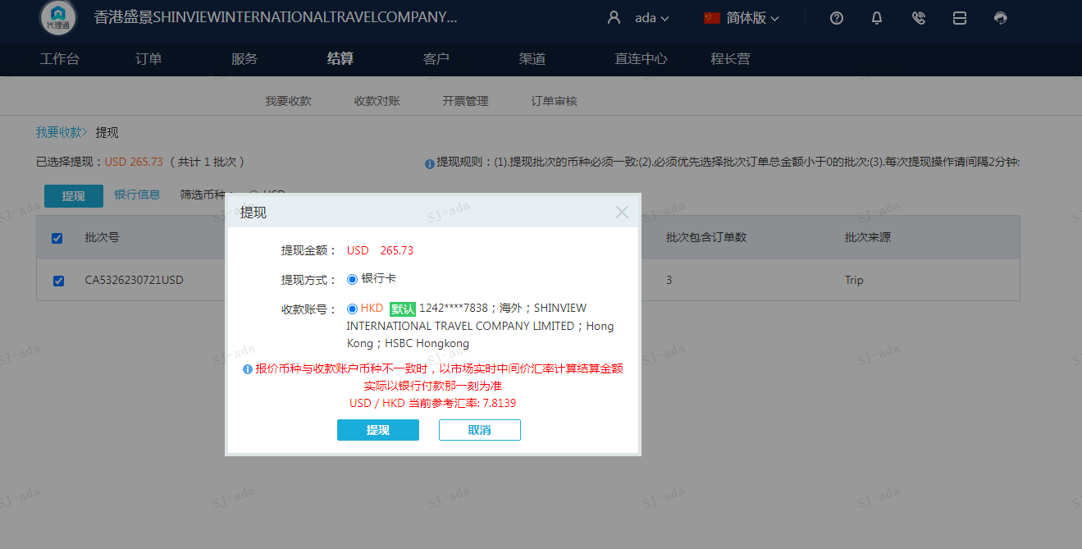
 |  |  | 265.73
 |  |  | USD 265.73

A230721094235911 | 223.28 | 1744.69
A230721094748911 | 41 | 320.37
A2307210949402566 | 1.45 | 11.33
USD / HKD 当前参考汇率: 7.8139 | 265.73 | 2076.39
总计：265.73 USD/ 2076.39 HKD

